ｔｏｎｅ
Single Device Write | 90-97
Single Device Read | 80
Stack Write | B0-B7
Stack Read | A0

single write，1个byte | 设备地址 | 寄存器地址 |  | 写的data
常用命令 | 地址识别: C0 00 00 81 0x2002: wake tone gen: 0x80 STA TONE GEN: 0X10 TO SD:0X02 TO SLEEP : 0X08 0X2003: SD TONE GEN: 0X80 TO SLEEP: 小板S1 key | FPGA 小板S1 key是进入sleep mode,必须一直按着，sleep mode才能一直指示为高 | WAKE TONE 与 STA TONE的区别，WAKE TONE有DRST的作用

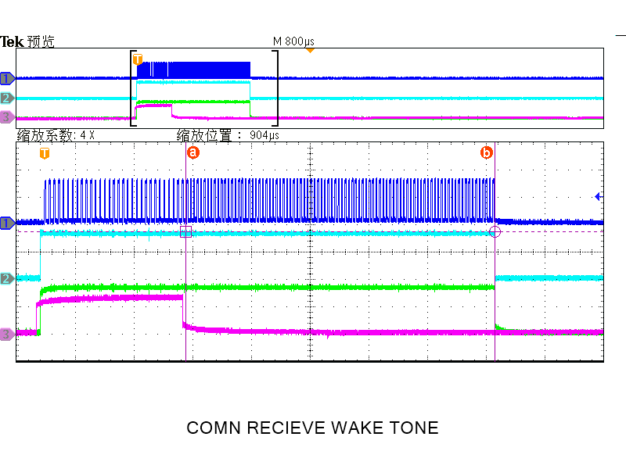
序号 | 验证内容 | 验证方案 | 方案case | 实际测量结果 | 第一版result | 备注 | 第二版result | 备注 | 总结
1 | WAKE TONE的产生 | 1.1 当收到WAKE_TONE信号以后，WAKE_TONE_DET信号变高，向对向发出wake tone, 同时输出D2A_CLR_WAKEUP信号将WAKE_TONE_DET信号再拉低 | 1 COMS收到WAKE_TONE，WAKE_TONE_DET_S变高，向COMN发出WAKE TONE 2 COMN收到WAKE_TONE，WAKE_TONE_DET_N变高，向COMS发出WAKE TONE | POLAR=1 CLK_NUMBER=90（1.048ms） CLK_PERIOD=11.6us 1 TONE_TRANS_EN_N = 1 TONE_TRANS_EN_S = 0; 2 TONE_TRANS_EN_S = 1 TONE_TRANS_EN_N = 0; | 正常 | 按下reset key 触发WAKE TONE的发出时，RESET key 按下期间 SD MODE显示为高
 |  | 1.2 通过写register0x2002 bit（wake tone_gen ）触发wake tone向对向发出；并且产生 clr_WAKE TONE_GEN 信号，使register 该位归零 | 1 SPI_EN=0 DIR_SEL=0 2 SPI_EN=0 DIR_SEL=1 3 SPI_EN=1 SPI_DIR=0 4 SPI_EN=1 SPI_DIR=1 write 0x2002 register: 0x80 | 1 SPI_EN=0 DIR_SEL=0 tone_trans_en_N = 1; 2 SPI_EN=0 DIR_SEL=1 tone_trans_en_S = 1; 3 SPI_EN=1 SPI_DIR=0 tone_trans_en_N = 1; 4 SPI_EN=1 SPI_DIR=1 tone_trans_en_S = 1; | 正常 |  | 不正常 | 通过register bit发出WAKE TONE没反应
 |  | 1.3 收到WAKE TONE之后，发生DRST, register会恢复默认值 |  | register恢复默认值 | 正常
2 | SD_TONE 的产生 | 2.1 通过写register0x2003 bit（SD tone_gen ）触发SD tone向对向发出； | 1 SPI_EN=0 DIR_SEL=0 2 SPI_EN=0 DIR_SEL=1 3 SPI_EN=1 SPI_DIR=0 4 SPI_EN=1 SPI_DIR=1 write 0x2003 register: 0x80 | POLAR=0 CLK_NUMBER=270(3.184ms) CLK_PERIOD=11.6us SD_TONE_GEN_EN=1持续3.184ms clr_SD=1持续11.75us 1 SPI_EN=0 DIR_SEL=0 tone_trans_en_N = 1; 2 SPI_EN=0 DIR_SEL=1 tone_trans_en_S = 1; 3 SPI_EN=1 SPI_DIR=0 tone_trans_en_N = 1; 4 SPI_EN=1 SPI_DIR=1 tone_trans_en_S = 1; | 部分不正常： DIR=1时，COMS/N无法产生SD TONE 标红的部分 |  | 不正常 | 通过register bit发出SD TONE没反应；要看一下gen信号是否等tone发完才被clr掉
3 | HB TONE的产生 | 3.1 进入sleep mode后，在FLT_WAKE=0时周期性（400ms）的向对向发出HB TONE | 1 SPI_EN=0 DIR_SEL=0 2 SPI_EN=0 DIR_SEL=1 3 SPI_EN=1 SPI_DIR=0 4 SPI_EN=1 SPI_DIR=1 | POLAR=0 CLK_NUMBER=30(345us) CLK_PERIOD=11.8us SLEEP MODE=1 HB_PER=400ms 1 SPI_EN=0 DIR_SEL=0 tone_trans_en_N = 1; 2 SPI_EN=0 DIR_SEL=1 tone_trans_en_N = 1; 3 SPI_EN=1 SPI_DIR=0 tone_trans_en_N = 1; 4 SPI_EN=1 SPI_DIR=1 tone_trans_en_N = 1; | 部分不正常： DIR=1时, COMN/S无法产生HB TONE 标红的部分 |  | 无法测 | 因为一直在发FLT TONE |  | 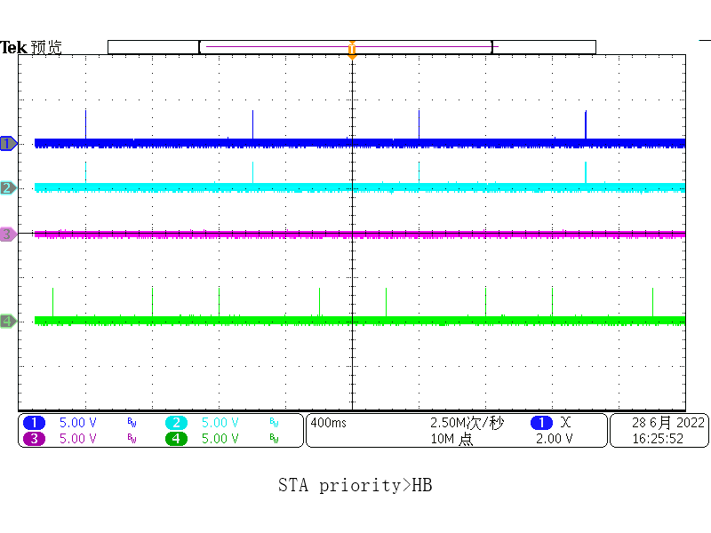 |  |  | ＳＬＥＥＰ ＭＯＤＥ ＤＩＲ＿ＳＥＬ＝０ CH1: TRANS_EN_S CH2: STA_DET_N CH4: TRANS_EN_Ｎ（ＨＢＴＯＮＥ）
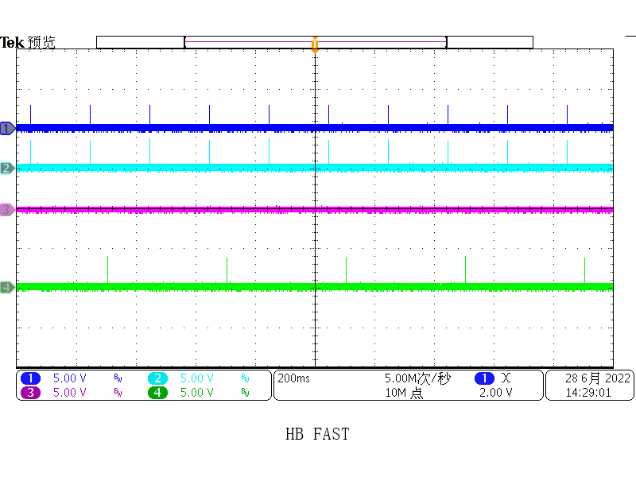
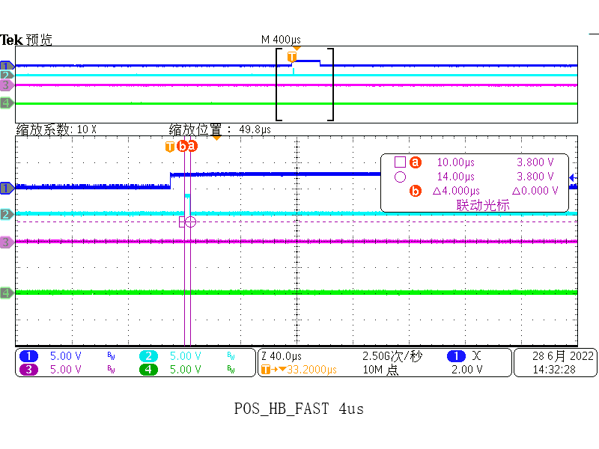
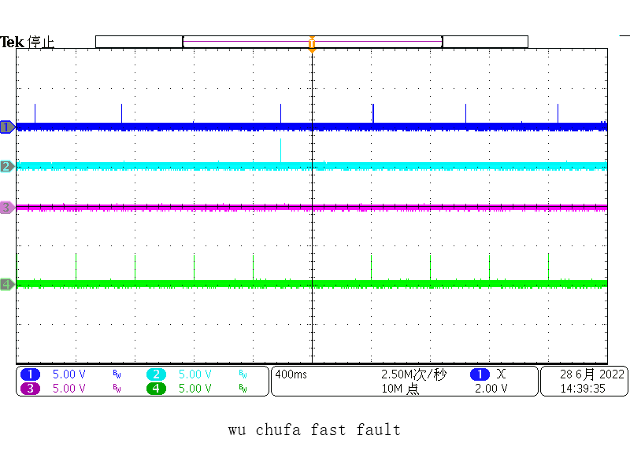
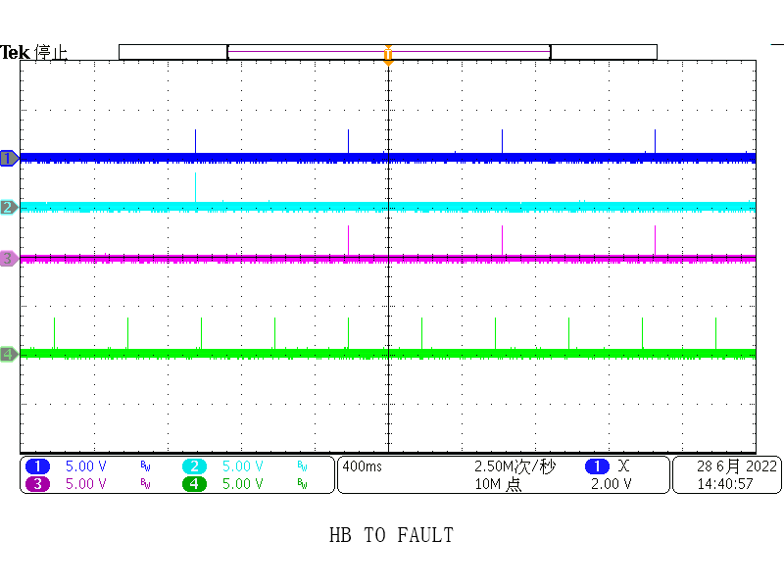
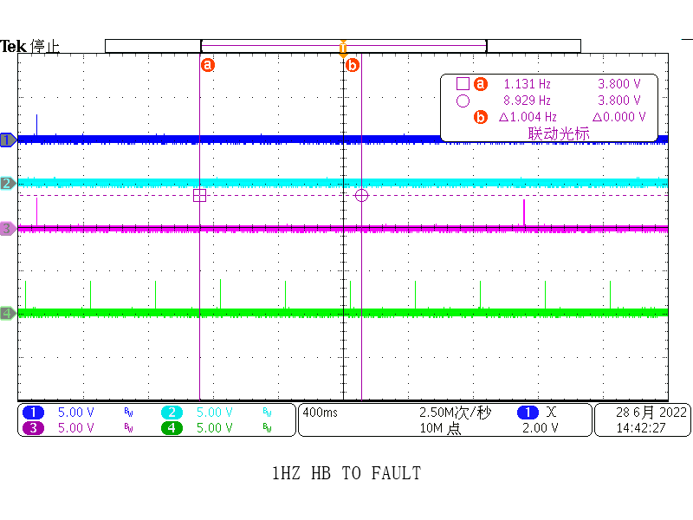
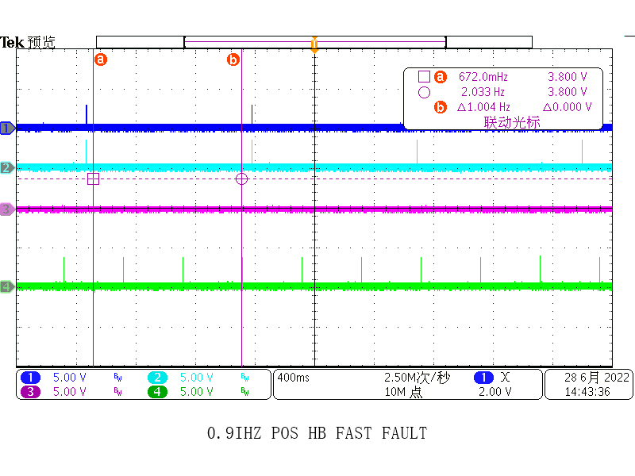
 | HB TO/HB_FAST | 3.2 不屏蔽故障时 进入sleep mode后，在FLT_WAKE=0时接收HB TONE，HB TONE周期大于或小于400ms(>5Hz快 <1.25Hz慢) | 1 HB_PER=1.2Hz 2 HB_PER=5Hz |  | 部分不正常： 1.POS_HB_FAST FAULT易误触发 2.频率低于1Hz,本来应该触发POS_HB_TO FAULT实际触发的是POS_HB_FAST FAULT 3.HB_TONE_DET检测不到HB_TONE信号时，不会报POS_HB_TO FAULT，也不会报POS_HB_FAST FAULT |  | 部分不正常 （timeout=800ms,报HB_TO信号拉高的频率最慢1Hz 确认一下） | 1. POS_HB_FAST FAULT易误触发 2. HB_DET频率=0.9Hz时，HB_FAST信号也会触发（得到改善的一点是 <1Hz时，只有0.9Hz会误触发HB_FAST,之前<1Hz的所有频段都会触发快故障） | 1.HB_FAST触发是在HB_DET到来之后的9.2us,HB_FAST信号只持续4us 2.HB_TO触发是在上一个HB_DET之后的800ms时间，只要下一个HB_DET信号没有过来，HB_TO信号间隔800ms再来一次，重复来，直到HB_DET信号过来
 | 优先级WAKE TONE/STA TONE>HB TONE | 3.3 SLEEP MODE当收到WAKE_TONE/STA信号以后，向对向发出wake tone/STA TONE, HB tone停止发送，优先级高于HB tone | 1 COMS收到WAKE_TONE，WAKE_TONE_DET_S变高，向COMN发出WAKE TONE 2 COMN收到WAKE_TONE，WAKE_TONE_DET_N变高，向COMS发出WAKE TONE 3 COMS收到STA_TONE，STA_TONE_DET_S变高，向COMN发出STA TONE 4 COMN收到STA_TONE，STA_TONE_DET_N变高，向COMS发出STA TONE | 1/3 TONE_TRANS_EN_N = 1 TONE_TRANS_EN_S = 0; 2/4 TONE_TRANS_EN_S = 1 TONE_TRANS_EN_N = 0; | 正常 |  |  |  |  |  |  |  | SLEEP MODE CH1：HB_DET CH2：POS_HB_FAST CH3：POS_HB_TO CH4：TRANS_EN_N
4 | FLT_TONE的产生 | 4.1 SLEEP MODE, 触发HB_FLT, 检测FLT_WAKE信号的拉高和FLT_TONE的产生 | 1 SPI_EN=0 DIR_SEL=0 2 SPI_EN=0 DIR_SEL=1 3 SPI_EN=1 SPI_DIR=0 4 SPI_EN=1 SPI_DIR=1 无论方向如何设置，都是从北口发出FLT_TONE | POLAR=0 CLK_NUMBER=90(1.05ms) CLK_PERIOD=11.8us SLEEP MODE=1 HB_PER=50ms FLT_WAKE拉高39.25us FLT_WAKE拉高以后，立即发出FLT_TONE | 正常
 |  | 4.2 上层器件收到FLT TONE之后向对向发出FLT TONE | 收到FLT TONE之后将FLT TONE_DET置位，上层器件从北口发出FLT_TONE |  | 未测
 |  | 4.2 STA TONE的优先级高于FLT TONE |  |  | 跟之前不一致 1.收到STA TONE以后，指示SLEEP MODE的电平没有短暂下拉的pulse(之前无法触发FLT TONE的时候是有的，看STA的优先级高于FLT TONE)； 2.另外STA TONE之后隔50ms才有FLT TONE的发出
5 | STA TONE 的产生 | 5.1 当收到STA_TONE信号以后，STA_TONE_DET信号变高，向对向发出STA tone | 1 COMS收到STA_TONE，STA_TONE_DET_S变高，向COMN发出STA TONE 2 COMN收到STA_TONE，STA_TONE_DET_N变高，向COMS发出STA TONE | 1. POLAR=1 2. CLK_NUMBER=30（345us） CLK_PERIOD=11.6us | 正常 |  |  |  |  | 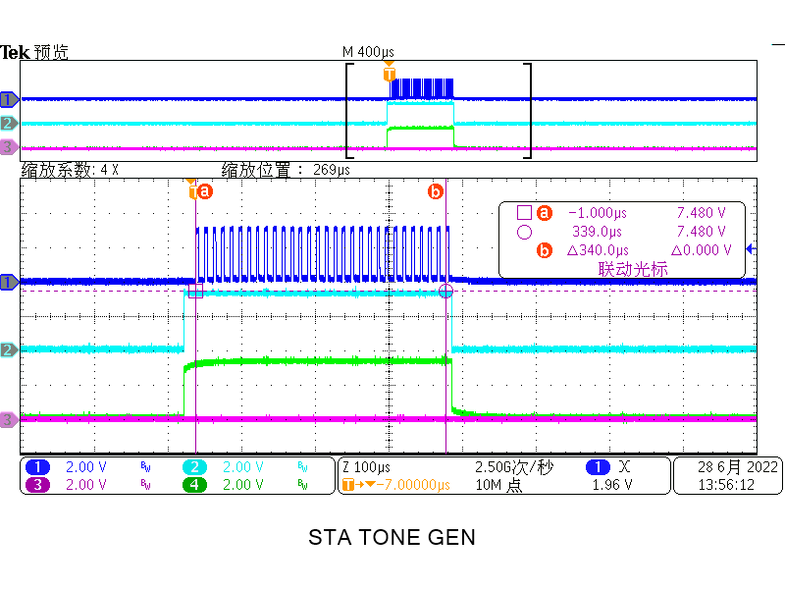
 |  | 5.2 通过写register0x2002 bit（STA TONE_GEN ）触发STA TONE向对向发出；并且产生 clr_STA TONE_GEN 信号使register 该位归零 | 1 SPI_EN=0 DIR_SEL=0 2 SPI_EN=0 DIR_SEL=1 3 SPI_EN=1 SPI_DIR=0 4 SPI_EN=1 SPI_DIR=1 write 0x2002 register: 0x10 | 1 SPI_EN=0 DIR_SEL=0 tone_trans_en_N = 1; 2 SPI_EN=0 DIR_SEL=1 tone_trans_en_S = 1; 3 SPI_EN=1 SPI_DIR=0 tone_trans_en_N = 1; 4 SPI_EN=1 SPI_DIR=1 tone_trans_en_S = 1; | 正常
 |  | 5.3 ACTIVE MODE在CONFIG_register 设置某配置为非默认值，进入SLEEP MODE,收到STA tone之后,验证CONFIG_register的值不会恢复默认值； sleep mode发生HB_FAST故障，收到STA tone之后，故障register不会恢复默认值 | 1.0x200b 写0x35 2.触发HB_FAST/TO故障 读0x511b register | 读register未恢复默认值 | 正常
6 | 命令发送的优先级高于tone发送 | 6.1 WAKE TONE传输的过程中需发送命令 6.2 STA TONE传输的过程中需发送命令 |  |  | 不正常， 发送命令时，没有看到ｔｏｎｅ被终断 |  | 不正常 | 没看到TONE被终断或覆盖，希望做成被覆盖的形式，如果还有TONE的pulse 继续发送 |  | 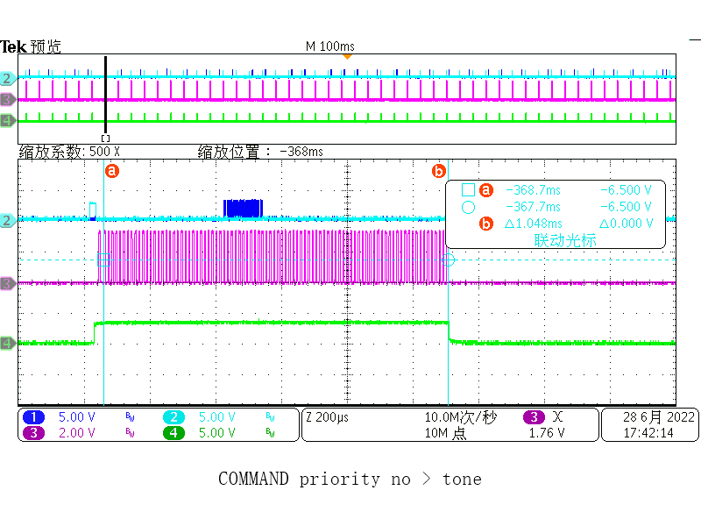 | CH1：D2A_WR_COM(COMMAND) CH2：WAKE_N_DET CH3：CLK(WAKE TONE) CH4：TRANS_EN_S

 |  |  |  |  |  |  |  |  |  | 第二版结果
 |  |  |  |  |  |  |  |  |  | 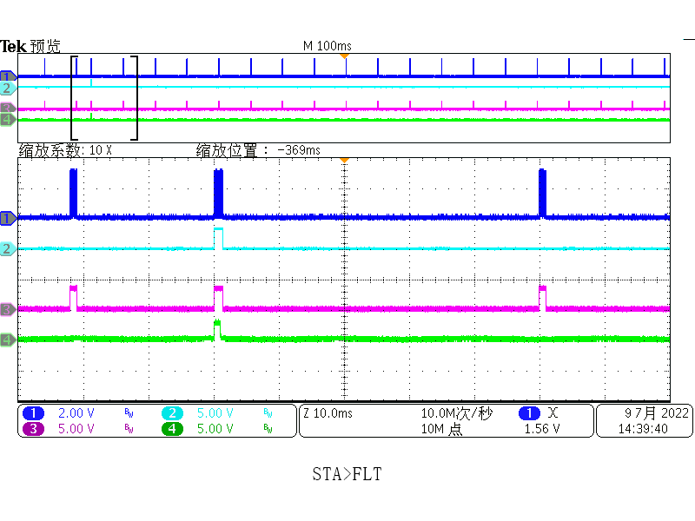 | CH4：STA_DET_S CH1：CLK CH2：POLAR CH3：TRANS_EN_N | 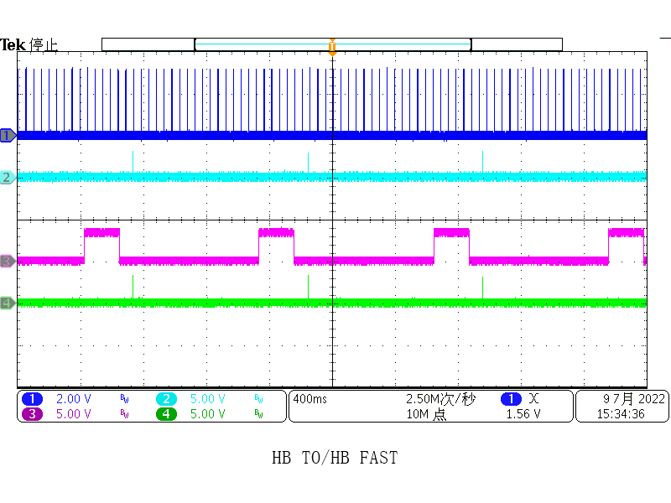 | CH1：CLK(FLT TONE) CH2：HB_DET CH3：HB_TO CH4：HB_FAST | 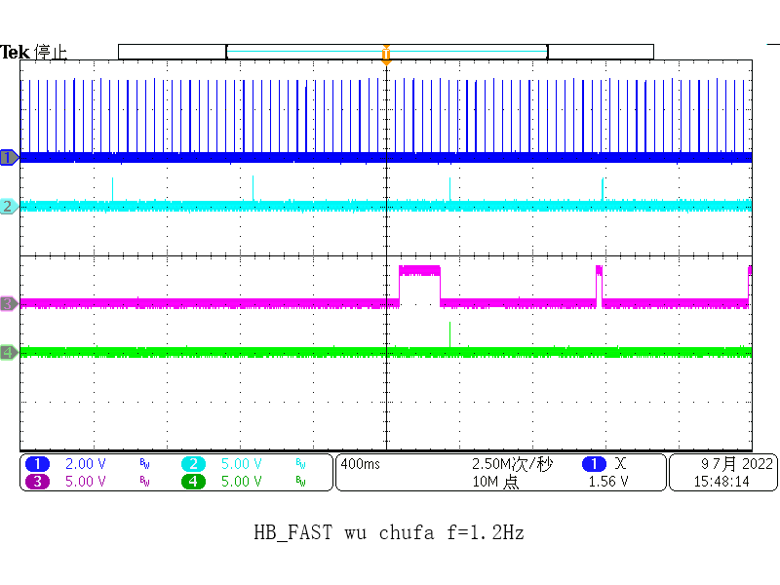 | CH1：CLK(FLT TONE) CH2：HB_DET CH3：HB_TO CH4：HB_FAST | 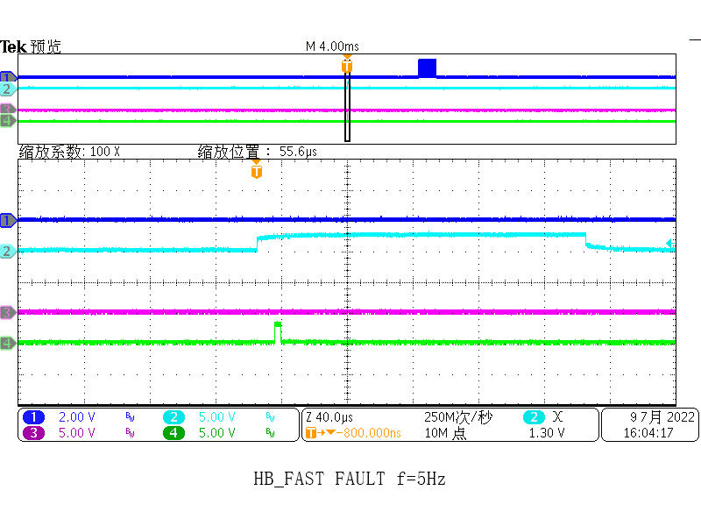 | CH1：CLK(FLT TONE) CH2：HB_DET CH3：HB_TO CH4：HB_FAST | 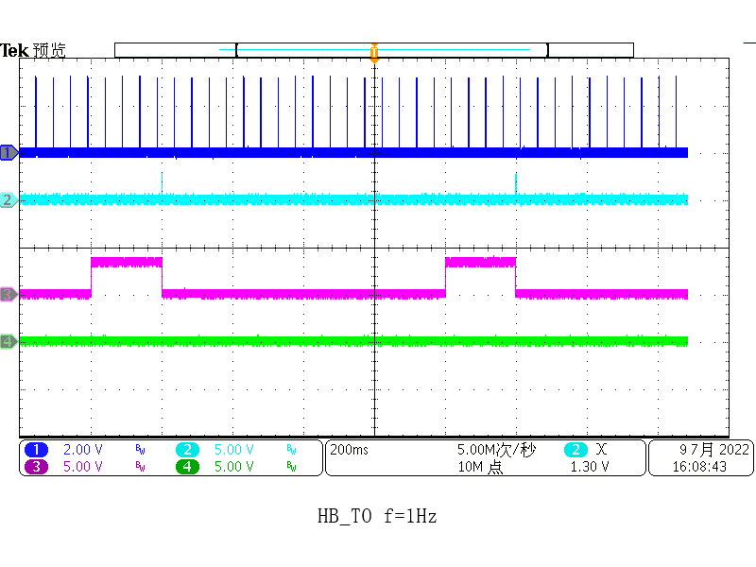 | CH1：CLK(FLT TONE) CH2：HB_DET CH3：HB_TO CH4：HB_FAST | 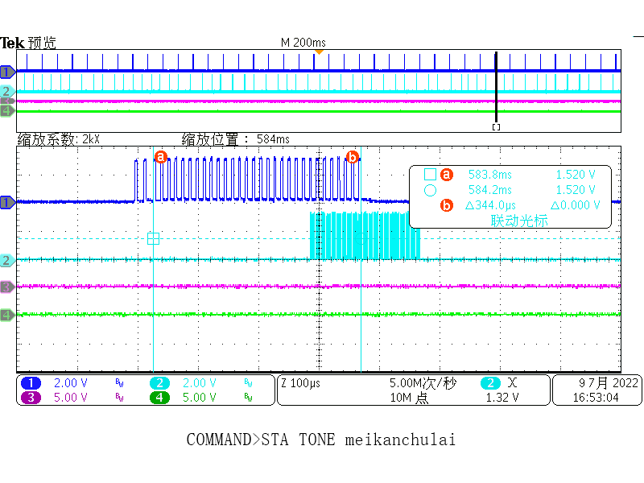 | CH1：CLK(STA TONE) CH2：COMMAND

 |  |  |  |  |  |  |  |  |  |  |  | 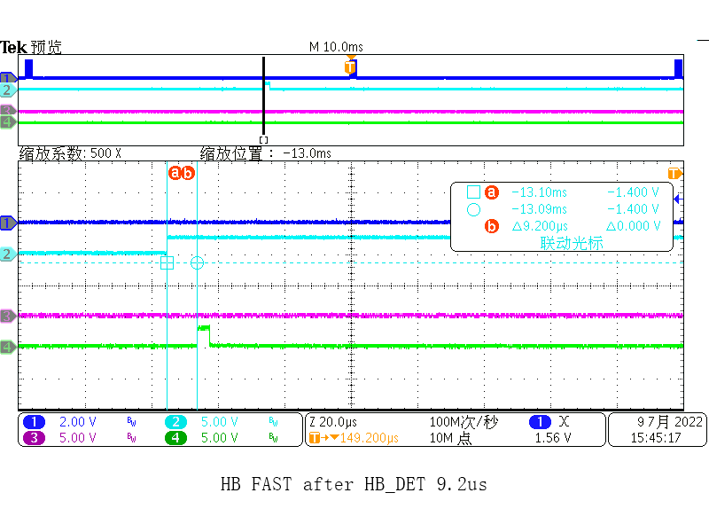 | CH1：CLK(FLT TONE) CH2：HB_DET CH3：HB_TO CH4：HB_FAST

